S1.1
Yn ôl i'r cynnwys
 | Siart 1.1: Perfformiad economaidd cymharol: Cymru yn erbyn y DU gyfan

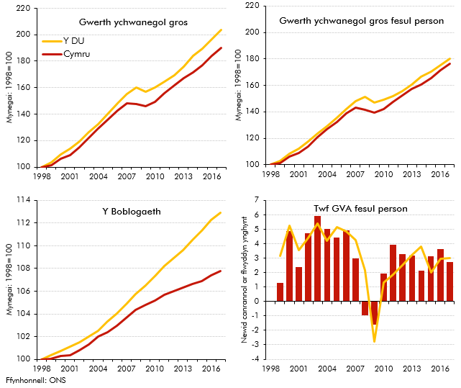

 |  | 1998 | 1999 | 2000 | 2001 | 2002 | 2003 | 2004 | 2005 | 2006 | 2007 | 2008 | 2009 | 2010 | 2011 | 2012 | 2013 | 2014 | 2015 | 2016 | 2017
 | Gwerth ychwanegol gros
 | Y DU | 100.0 | 103.5 | 109.4 | 113.7 | 119.2 | 126.2 | 132.2 | 140.1 | 147.9 | 155.5 | 160.1 | 156.8 | 160.1 | 164.4 | 169.6 | 176.2 | 184.3 | 189.5 | 196.6 | 203.8
 | Cymru | 100.0 | 101.3 | 106.5 | 109.2 | 114.8 | 122.3 | 129.3 | 135.5 | 143.0 | 148.3 | 147.8 | 146.0 | 149.4 | 156.0 | 161.6 | 167.2 | 171.3 | 177.1 | 184.3 | 190.1
 | GVA fesul person
 | Y DU | 100.0 | 103.2 | 108.6 | 112.5 | 117.4 | 123.8 | 129.0 | 135.6 | 142.2 | 148.2 | 151.4 | 147.2 | 149.1 | 151.9 | 155.7 | 160.7 | 166.8 | 170.1 | 175.1 | 180.4
 | Cymru | 100.0 | 101.3 | 106.2 | 108.8 | 113.9 | 120.7 | 126.7 | 132.3 | 138.9 | 143.0 | 141.6 | 139.3 | 142.1 | 147.6 | 152.5 | 157.3 | 160.6 | 165.7 | 171.6 | 176.3
 | Y Boblogaeth
 | Y DU | 100.0 | 100.4 | 100.7 | 101.1 | 101.5 | 102.0 | 102.5 | 103.3 | 104.0 | 104.9 | 105.7 | 106.5 | 107.3 | 108.2 | 108.9 | 109.6 | 110.5 | 111.4 | 112.3 | 112.9
 | Cymru | 100.0 | 100.0 | 100.3 | 100.4 | 100.8 | 101.3 | 102.0 | 102.4 | 103.0 | 103.7 | 104.4 | 104.8 | 105.2 | 105.7 | 106.0 | 106.3 | 106.6 | 106.9 | 107.4 | 107.8
 | GVA fesul person (%y/y)
 | Y DU |  | 3.2 | 5.3 | 3.5 | 4.4 | 5.4 | 4.2 | 5.1 | 4.9 | 4.2 | 2.1 | -2.8 | 1.3 | 1.9 | 2.5 | 3.2 | 3.8 | 2.0 | 2.9 | 3.0
 | Cymru |  | 1.3 | 4.9 | 2.4 | 4.7 | 5.9 | 5.0 | 4.4 | 4.9 | 3.0 | -1.0 | -1.6 | 2.0 | 3.9 | 3.3 | 3.2 | 2.1 | 3.1 | 3.6 | 2.7

S2.1
Yn ôl i'r cynnwys
 | Siart 2.1: Gwahaniadau enghreifftiol rhwng atebolrwydd treth incwm Llywodraeth Cymru a'r DU

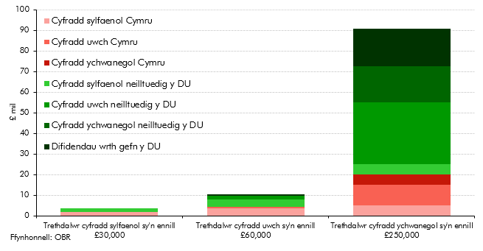

 |  | Trethdalwr cyfradd sylfaenol sy'n ennill £30,000 | Trethdalwr cyfradd uwch sy'n ennill £60,000 | Trethdalwr cyfradd ychwanegol sy'n ennill £250,000
 | Cyfradd sylfaenol Cymru | 1750 | 3750 | 5000
 | Cyfradd uwch Cymru |  | 500 | 10000
 | Cyfradd ychwanegol Cymru |  |  | 5000
 | Cyfradd sylfaenol neilltuedig y DU | 1750 | 3750 | 5000
 | Cyfradd uwch neilltuedig y DU |  | 1500 | 30000
 | Cyfradd ychwanegol neilltuedig y DU |  |  | 17500
 | Difidendau wrth gefn y DU |  | 975 | 18288

S2.2
Yn ôl i'r cynnwys
 | Siart 2.2: Cyfran Cymru o atebolrwydd treth incwm a phoblogaeth y DU

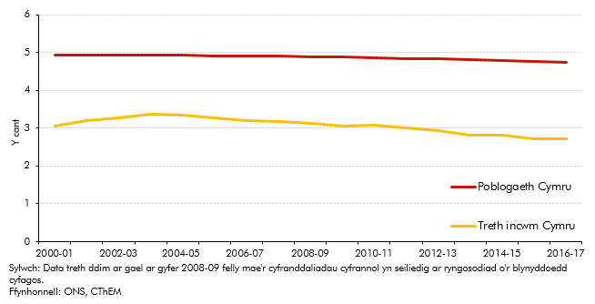

 |  | Treth incwm Cymru | Poblogaeth Cymru
 | 2000-01 | 3.1 | 4.9
 | 2001-02 | 3.2 | 4.9
 | 2002-03 | 3.3 | 4.9
 | 2003-04 | 3.4 | 4.9
 | 2004-05 | 3.3 | 4.9
 | 2005-06 | 3.3 | 4.9
 | 2006-07 | 3.2 | 4.9
 | 2007-08 | 3.2 | 4.9
 | 2008-09 | 3.1 | 4.9
 | 2009-10 | 3.1 | 4.9
 | 2010-11 | 3.1 | 4.9
 | 2011-12 | 3.0 | 4.8
 | 2012-13 | 2.9 | 4.8
 | 2013-14 | 2.8 | 4.8
 | 2014-15 | 2.8 | 4.8
 | 2015-16 | 2.7 | 4.8
 | 2016-17 | 2.7 | 4.7

S2.3
Yn ôl i'r cynnwys
 | Siart 2.3: Treth incwm Cymru a'r DU fesul person yn 2016-17
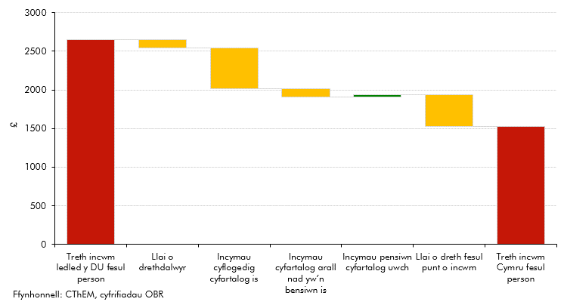

 |  | £
 | Treth incwm ledled y DU fesul person | 2650
 | Llai o drethdalwyr | 110
 | Incymau cyflogedig cyfartalog is | 525
 | Incymau cyfartalog arall nad yw’n bensiwn is | 104
 | Incymau pensiwn cyfartalog uwch | 30
 | Llai o dreth fesul punt o incwm | 419
 | Treth incwm Cymru fesul person | 1523

S2.4
Yn ôl i'r cynnwys
 | Siart 2.4: Y gyfradd gyflogaeth ar gyfer y DU a Chymru
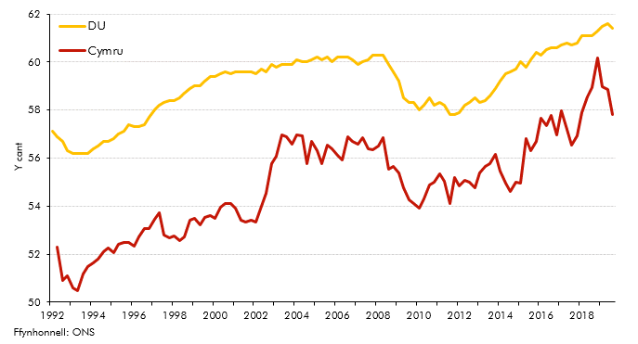

 |  | Cymru | DU
 | 1992Q1 |  | 57.1
 | 1992Q2 | 52.3 | 56.9
 | 1992Q3 | 50.9 | 56.7
 | 1992Q4 | 51.1 | 56.3
 | 1993Q1 | 50.6 | 56.2
 | 1993Q2 | 50.5 | 56.2
 | 1993Q3 | 51.2 | 56.2
 | 1993Q4 | 51.5 | 56.2
 | 1994Q1 | 51.6 | 56.4
 | 1994Q2 | 51.8 | 56.5
 | 1994Q3 | 52.1 | 56.7
 | 1994Q4 | 52.3 | 56.7
 | 1995Q1 | 52.1 | 56.8
 | 1995Q2 | 52.4 | 57.0
 | 1995Q3 | 52.5 | 57.1
 | 1995Q4 | 52.5 | 57.4
 | 1996Q1 | 52.3 | 57.3
 | 1996Q2 | 52.7 | 57.3
 | 1996Q3 | 53.1 | 57.4
 | 1996Q4 | 53.1 | 57.7
 | 1997Q1 | 53.5 | 58.0
 | 1997Q2 | 53.7 | 58.2
 | 1997Q3 | 52.8 | 58.3
 | 1997Q4 | 52.7 | 58.4
 | 1998Q1 | 52.8 | 58.4
 | 1998Q2 | 52.6 | 58.5
 | 1998Q3 | 52.7 | 58.7
 | 1998Q4 | 53.4 | 58.9
 | 1999Q1 | 53.5 | 59.0
 | 1999Q2 | 53.2 | 59.0
 | 1999Q3 | 53.5 | 59.2
 | 1999Q4 | 53.6 | 59.4
 | 2000Q1 | 53.5 | 59.4
 | 2000Q2 | 54.0 | 59.5
 | 2000Q3 | 54.1 | 59.6
 | 2000Q4 | 54.1 | 59.5
 | 2001Q1 | 53.9 | 59.6
 | 2001Q2 | 53.4 | 59.6
 | 2001Q3 | 53.3 | 59.6
 | 2001Q4 | 53.4 | 59.6
 | 2002Q1 | 53.3 | 59.5
 | 2002Q2 | 54.0 | 59.7
 | 2002Q3 | 54.5 | 59.6
 | 2002Q4 | 55.8 | 59.9
 | 2003Q1 | 56.1 | 59.8
 | 2003Q2 | 57.0 | 59.9
 | 2003Q3 | 56.9 | 59.9
 | 2003Q4 | 56.6 | 59.9
 | 2004Q1 | 57.0 | 60.1
 | 2004Q2 | 56.9 | 60.0
 | 2004Q3 | 55.8 | 60.0
 | 2004Q4 | 56.7 | 60.1
 | 2005Q1 | 56.3 | 60.2
 | 2005Q2 | 55.8 | 60.1
 | 2005Q3 | 56.5 | 60.2
 | 2005Q4 | 56.4 | 60.0
 | 2006Q1 | 56.1 | 60.2
 | 2006Q2 | 55.9 | 60.2
 | 2006Q3 | 56.9 | 60.2
 | 2006Q4 | 56.7 | 60.1
 | 2007Q1 | 56.6 | 59.9
 | 2007Q2 | 56.8 | 60.0
 | 2007Q3 | 56.4 | 60.1
 | 2007Q4 | 56.3 | 60.3
 | 2008Q1 | 56.5 | 60.3
 | 2008Q2 | 56.9 | 60.3
 | 2008Q3 | 55.5 | 59.9
 | 2008Q4 | 55.7 | 59.6
 | 2009Q1 | 55.4 | 59.2
 | 2009Q2 | 54.8 | 58.5
 | 2009Q3 | 54.3 | 58.3
 | 2009Q4 | 54.1 | 58.3
 | 2010Q1 | 53.9 | 58.0
 | 2010Q2 | 54.3 | 58.2
 | 2010Q3 | 54.9 | 58.5
 | 2010Q4 | 55.0 | 58.2
 | 2011Q1 | 55.3 | 58.3
 | 2011Q2 | 55.1 | 58.2
 | 2011Q3 | 54.1 | 57.8
 | 2011Q4 | 55.2 | 57.8
 | 2012Q1 | 54.9 | 57.9
 | 2012Q2 | 55.1 | 58.2
 | 2012Q3 | 55.0 | 58.3
 | 2012Q4 | 54.8 | 58.5
 | 2013Q1 | 55.4 | 58.3
 | 2013Q2 | 55.6 | 58.4
 | 2013Q3 | 55.8 | 58.6
 | 2013Q4 | 56.1 | 58.9
 | 2014Q1 | 55.4 | 59.2
 | 2014Q2 | 55.0 | 59.5
 | 2014Q3 | 54.6 | 59.6
 | 2014Q4 | 55.0 | 59.7
 | 2015Q1 | 55.0 | 60.0
 | 2015Q2 | 56.8 | 59.8
 | 2015Q3 | 56.3 | 60.1
 | 2015Q4 | 56.7 | 60.4
 | 2016Q1 | 57.7 | 60.3
 | 2016Q2 | 57.3 | 60.5
 | 2016Q3 | 57.8 | 60.6
 | 2016Q4 | 57.0 | 60.6
 | 2017Q1 | 58.0 | 60.7
 | 2017Q2 | 57.2 | 60.8
 | 2017Q3 | 56.5 | 60.7
 | 2017Q4 | 56.9 | 60.8
 | 2018Q1 | 57.9 | 61.1
 | 2018Q2 | 58.6 | 61.1
 | 2018Q3 | 58.9 | 61.1
 | 2018Q4 | 60.2 | 61.3
 | 2019Q1 | 59.0 | 61.5
 | 2019Q2 | 58.8 | 61.6
 | 2019Q3 | 57.8 | 61.4

S2.5
Yn ôl i'r cynnwys
 | Siart 2.5: Cyfraddau treth incwm effeithiol yng Nghymru a'r DU
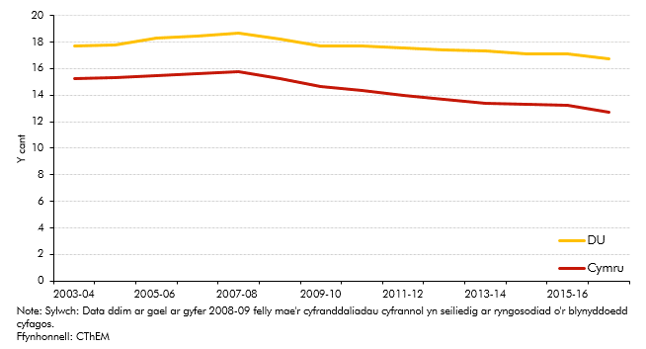

 |  | Cymru | DU
 | 2003-04 | 15.2 | 17.7
 | 2004-05 | 15.3 | 17.8
 | 2005-06 | 15.5 | 18.3
 | 2006-07 | 15.6 | 18.5
 | 2007-08 | 15.8 | 18.7
 | 2008-09 | 15.2 | 18.2
 | 2009-10 | 14.7 | 17.7
 | 2010-11 | 14.4 | 17.7
 | 2011-12 | 14.0 | 17.6
 | 2012-13 | 13.7 | 17.4
 | 2013-14 | 13.4 | 17.3
 | 2014-15 | 13.3 | 17.1
 | 2015-16 | 13.2 | 17.1
 | 2016-17 | 12.7 | 16.7

S2.6
Yn ôl i'r cynnwys
 | Siart 2.6: Cyfraddau incwm a chyfraddau treth effeithiol y 10 y cant uchaf o drethdalwyr

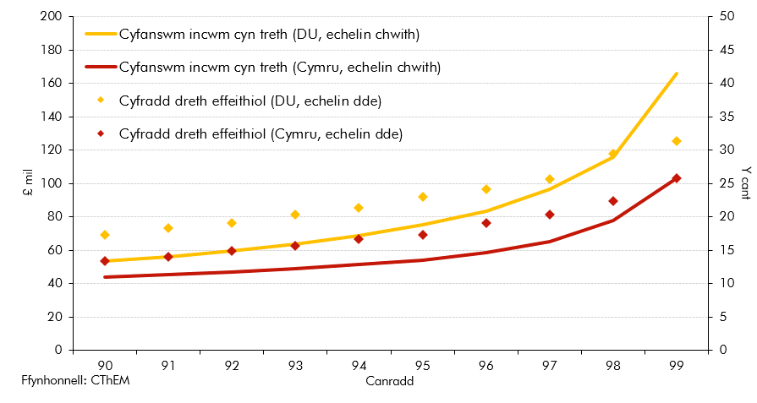

 |  | Cyfanswm incwm |  | Cyfradd dreth effeithiol
 | Canradd | DU | Cymru | DU | Cymru
 | 90 | 54 | 44 | 17 | 13
 | 91 | 56 | 45 | 18 | 14
 | 92 | 60 | 47 | 19 | 15
 | 93 | 64 | 49 | 20 | 16
 | 94 | 69 | 52 | 21 | 17
 | 95 | 75 | 54 | 23 | 17
 | 96 | 84 | 59 | 24 | 19
 | 97 | 96 | 66 | 26 | 20
 | 98 | 116 | 78 | 29 | 22
 | 99 | 166 | 103 | 31 | 26

S2.7
Yn ôl i'r cynnwys
 | Siart 2.7: Cyfrannau Cymru o gyfanswm atebolrwydd treth incwm y DU: yr holl dreth gan drethdalwyr Cymru yn erbyn cyfraddau treth incwm Cymru
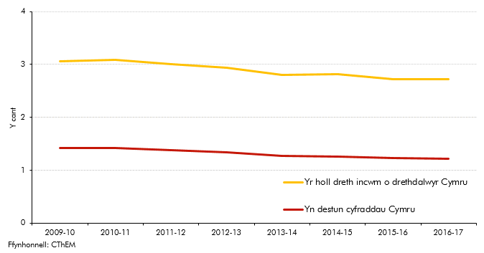

 |  | Yr holl dreth incwm o drethdalwyr Cymru | Yn destun cyfraddau Cymru
 | 2009-10 | 3.1 | 1.4
 | 2010-11 | 3.1 | 1.4
 | 2011-12 | 3.0 | 1.4
 | 2012-13 | 2.9 | 1.3
 | 2013-14 | 2.8 | 1.3
 | 2014-15 | 2.8 | 1.3
 | 2015-16 | 2.7 | 1.2
 | 2016-17 | 2.7 | 1.2

S3.1
Yn ôl i'r cynnwys
 | Siart 3.1: Cyfraddau treth effeithiol eiddo preswyl

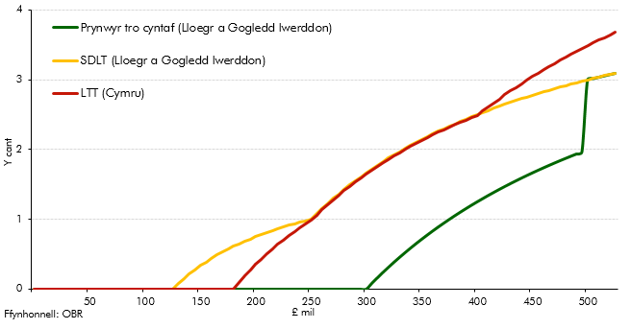

 |  | Y cant
 | Band Pris | SDLT (Lloegr a Gogledd Iwerddon) | LTT (Cymru) | Prynwyr tro cyntaf (Lloegr a Gogledd Iwerddon)
 | 5000 | 0.0 | 0.0 | 0.0
 | 10000 | 0.0 | 0.0 | 0.0
 | 15000 | 0.0 | 0.0 | 0.0
 | 20000 | 0.0 | 0.0 | 0.0
 | 25000 | 0.0 | 0.0 | 0.0
 | 30000 | 0.0 | 0.0 | 0.0
 | 35000 | 0.0 | 0.0 | 0.0
 | 40000 | 0.0 | 0.0 | 0.0
 | 45000 | 0.0 | 0.0 | 0.0
 | 50000 | 0.0 | 0.0 | 0.0
 | 55000 | 0.0 | 0.0 | 0.0
 | 60000 | 0.0 | 0.0 | 0.0
 | 65000 | 0.0 | 0.0 | 0.0
 | 70000 | 0.0 | 0.0 | 0.0
 | 75000 | 0.0 | 0.0 | 0.0
 | 80000 | 0.0 | 0.0 | 0.0
 | 85000 | 0.0 | 0.0 | 0.0
 | 90000 | 0.0 | 0.0 | 0.0
 | 95000 | 0.0 | 0.0 | 0.0
 | 100000 | 0.0 | 0.0 | 0.0
 | 105000 | 0.0 | 0.0 | 0.0
 | 110000 | 0.0 | 0.0 | 0.0
 | 115000 | 0.0 | 0.0 | 0.0
 | 120000 | 0.0 | 0.0 | 0.0
 | 125000 | 0.0 | 0.0 | 0.0
 | 130000 | 0.1 | 0.0 | 0.0
 | 135000 | 0.1 | 0.0 | 0.0
 | 140000 | 0.2 | 0.0 | 0.0
 | 145000 | 0.3 | 0.0 | 0.0
 | 150000 | 0.3 | 0.0 | 0.0
 | 155000 | 0.4 | 0.0 | 0.0
 | 160000 | 0.4 | 0.0 | 0.0
 | 165000 | 0.5 | 0.0 | 0.0
 | 170000 | 0.5 | 0.0 | 0.0
 | 175000 | 0.6 | 0.0 | 0.0
 | 180000 | 0.6 | 0.0 | 0.0
 | 185000 | 0.6 | 0.1 | 0.0
 | 190000 | 0.7 | 0.2 | 0.0
 | 195000 | 0.7 | 0.3 | 0.0
 | 200000 | 0.7 | 0.4 | 0.0
 | 205000 | 0.8 | 0.4 | 0.0
 | 210000 | 0.8 | 0.5 | 0.0
 | 215000 | 0.8 | 0.6 | 0.0
 | 220000 | 0.9 | 0.6 | 0.0
 | 225000 | 0.9 | 0.7 | 0.0
 | 230000 | 0.9 | 0.8 | 0.0
 | 235000 | 0.9 | 0.8 | 0.0
 | 240000 | 1.0 | 0.9 | 0.0
 | 245000 | 1.0 | 0.9 | 0.0
 | 250000 | 1.0 | 1.0 | 0.0
 | 255000 | 1.1 | 1.1 | 0.0
 | 260000 | 1.2 | 1.1 | 0.0
 | 265000 | 1.2 | 1.2 | 0.0
 | 270000 | 1.3 | 1.3 | 0.0
 | 275000 | 1.4 | 1.3 | 0.0
 | 280000 | 1.4 | 1.4 | 0.0
 | 285000 | 1.5 | 1.5 | 0.0
 | 290000 | 1.6 | 1.5 | 0.0
 | 295000 | 1.6 | 1.6 | 0.0
 | 300000 | 1.7 | 1.7 | 0.0
 | 305000 | 1.7 | 1.7 | 0.1
 | 310000 | 1.8 | 1.8 | 0.2
 | 315000 | 1.8 | 1.8 | 0.2
 | 320000 | 1.9 | 1.9 | 0.3
 | 325000 | 1.9 | 1.9 | 0.4
 | 330000 | 2.0 | 2.0 | 0.5
 | 335000 | 2.0 | 2.0 | 0.5
 | 340000 | 2.1 | 2.0 | 0.6
 | 345000 | 2.1 | 2.1 | 0.7
 | 350000 | 2.1 | 2.1 | 0.7
 | 355000 | 2.2 | 2.2 | 0.8
 | 360000 | 2.2 | 2.2 | 0.8
 | 365000 | 2.3 | 2.2 | 0.9
 | 370000 | 2.3 | 2.3 | 0.9
 | 375000 | 2.3 | 2.3 | 1.0
 | 380000 | 2.4 | 2.4 | 1.1
 | 385000 | 2.4 | 2.4 | 1.1
 | 390000 | 2.4 | 2.4 | 1.2
 | 395000 | 2.5 | 2.5 | 1.2
 | 400000 | 2.5 | 2.5 | 1.3
 | 405000 | 2.5 | 2.5 | 1.3
 | 410000 | 2.6 | 2.6 | 1.3
 | 415000 | 2.6 | 2.7 | 1.4
 | 420000 | 2.6 | 2.7 | 1.4
 | 425000 | 2.6 | 2.8 | 1.5
 | 430000 | 2.7 | 2.8 | 1.5
 | 435000 | 2.7 | 2.9 | 1.6
 | 440000 | 2.7 | 2.9 | 1.6
 | 445000 | 2.8 | 3.0 | 1.6
 | 450000 | 2.8 | 3.0 | 1.7
 | 455000 | 2.8 | 3.1 | 1.7
 | 460000 | 2.8 | 3.1 | 1.7
 | 465000 | 2.8 | 3.2 | 1.8
 | 470000 | 2.9 | 3.2 | 1.8
 | 475000 | 2.9 | 3.3 | 1.8
 | 480000 | 2.9 | 3.3 | 1.9
 | 485000 | 2.9 | 3.4 | 1.9
 | 490000 | 3.0 | 3.4 | 1.9
 | 495000 | 3.0 | 3.4 | 2.0
 | 500000 | 3.0 | 3.5 | 3.0
 | 505000 | 3.0 | 3.5 | 3.0
 | 510000 | 3.0 | 3.6 | 3.0
 | 515000 | 3.1 | 3.6 | 3.1
 | 520000 | 3.1 | 3.6 | 3.1
 | 525000 | 3.1 | 3.7 | 3.1

S3.2
Yn ôl i'r cynnwys
 | Siart 3.2: Cyfraddau treth ymylol eiddo preswyl

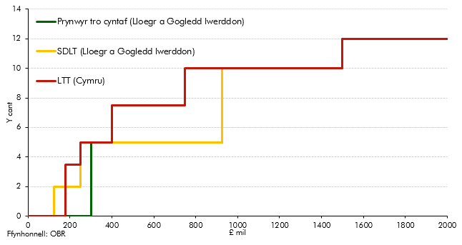

 |  | Y cant
 | Band Pris | LTT (Cymru) | Prynwyr tro cyntaf (Lloegr a Gogledd Iwerddon) | SDLT (Lloegr a Gogledd Iwerddon)
 | 125000 | 0.0 | 0.0 | 0.0
 | 125001 | 0.0 | 0.0 | 2.0
 | 145000 | 0.0 | 0.0 | 2.0
 | 145001 | 0.0 | 0.0 | 2.0
 | 180000 | 0.0 | 0.0 | 2.0
 | 180001 | 3.5 | 0.0 | 2.0
 | 250000 | 3.5 | 0.0 | 2.0
 | 250001 | 5.0 | 0.0 | 5.0
 | 300000 | 5.0 | 0.0 | 5.0
 | 300001 | 5.0 | 5.0 | 5.0
 | 325000 | 5.0 | 5.0 | 5.0
 | 325001 | 5.0 | 5.0 | 5.0
 | 400000 | 5.0 | 5.0 | 5.0
 | 400001 | 7.5 | 5.0 | 5.0
 | 500000 | 7.5 | 5.0 | 5.0
 | 500001 | 7.5 | 5.0 | 5.0
 | 750000 | 7.5 | 5.0 | 5.0
 | 750001 | 10.0 | 5.0 | 5.0
 | 925000 | 10.0 | 5.0 | 5.0
 | 925001 | 10.0 | 10.0 | 10.0
 | 1500000 | 10.0 | 10.0 | 10.0
 | 1500001 | 12.0 | 12.0 | 12.0
 | 2000000 | 12.0 | 12.0 | 12.0

S3.3
Yn ôl i'r cynnwys
 | Siart 3.3: Cyfraddau treth effeithiol eiddo masnachol

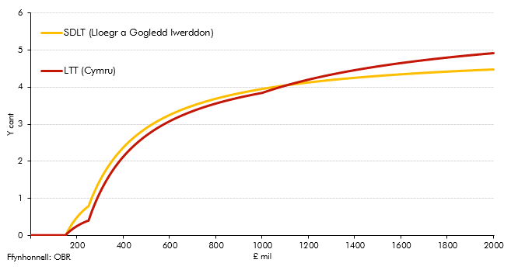

 |  | Y cant
 | Band Pris | SDLT (Lloegr a Gogledd Iwerddon) | LTT (Cymru)
 | 5000 | 0.0 | 0.0
 | 10000 | 0.0 | 0.0
 | 15000 | 0.0 | 0.0
 | 20000 | 0.0 | 0.0
 | 25000 | 0.0 | 0.0
 | 30000 | 0.0 | 0.0
 | 35000 | 0.0 | 0.0
 | 40000 | 0.0 | 0.0
 | 45000 | 0.0 | 0.0
 | 50000 | 0.0 | 0.0
 | 55000 | 0.0 | 0.0
 | 60000 | 0.0 | 0.0
 | 65000 | 0.0 | 0.0
 | 70000 | 0.0 | 0.0
 | 75000 | 0.0 | 0.0
 | 80000 | 0.0 | 0.0
 | 85000 | 0.0 | 0.0
 | 90000 | 0.0 | 0.0
 | 95000 | 0.0 | 0.0
 | 100000 | 0.0 | 0.0
 | 105000 | 0.0 | 0.0
 | 110000 | 0.0 | 0.0
 | 115000 | 0.0 | 0.0
 | 120000 | 0.0 | 0.0
 | 125000 | 0.0 | 0.0
 | 130000 | 0.0 | 0.0
 | 135000 | 0.0 | 0.0
 | 140000 | 0.0 | 0.0
 | 145000 | 0.0 | 0.0
 | 150000 | 0.0 | 0.0
 | 155000 | 0.1 | 0.0
 | 160000 | 0.1 | 0.1
 | 165000 | 0.2 | 0.1
 | 170000 | 0.2 | 0.1
 | 175000 | 0.3 | 0.1
 | 180000 | 0.3 | 0.2
 | 185000 | 0.4 | 0.2
 | 190000 | 0.4 | 0.2
 | 195000 | 0.5 | 0.2
 | 200000 | 0.5 | 0.3
 | 205000 | 0.5 | 0.3
 | 210000 | 0.6 | 0.3
 | 215000 | 0.6 | 0.3
 | 220000 | 0.6 | 0.3
 | 225000 | 0.7 | 0.3
 | 230000 | 0.7 | 0.3
 | 235000 | 0.7 | 0.4
 | 240000 | 0.8 | 0.4
 | 245000 | 0.8 | 0.4
 | 250000 | 0.8 | 0.4
 | 255000 | 0.9 | 0.5
 | 260000 | 1.0 | 0.6
 | 265000 | 1.0 | 0.7
 | 270000 | 1.1 | 0.7
 | 275000 | 1.2 | 0.8
 | 280000 | 1.3 | 0.9
 | 285000 | 1.3 | 1.0
 | 290000 | 1.4 | 1.0
 | 295000 | 1.4 | 1.1
 | 300000 | 1.5 | 1.2
 | 305000 | 1.6 | 1.2
 | 310000 | 1.6 | 1.3
 | 315000 | 1.7 | 1.3
 | 320000 | 1.7 | 1.4
 | 325000 | 1.8 | 1.5
 | 330000 | 1.8 | 1.5
 | 335000 | 1.9 | 1.6
 | 340000 | 1.9 | 1.6
 | 345000 | 2.0 | 1.7
 | 350000 | 2.0 | 1.7
 | 355000 | 2.0 | 1.8
 | 360000 | 2.1 | 1.8
 | 365000 | 2.1 | 1.8
 | 370000 | 2.2 | 1.9
 | 375000 | 2.2 | 1.9
 | 380000 | 2.2 | 2.0
 | 385000 | 2.3 | 2.0
 | 390000 | 2.3 | 2.1
 | 395000 | 2.3 | 2.1
 | 400000 | 2.4 | 2.1
 | 405000 | 2.4 | 2.2
 | 410000 | 2.4 | 2.2
 | 415000 | 2.5 | 2.2
 | 420000 | 2.5 | 2.3
 | 425000 | 2.5 | 2.3
 | 430000 | 2.6 | 2.3
 | 435000 | 2.6 | 2.4
 | 440000 | 2.6 | 2.4
 | 445000 | 2.6 | 2.4
 | 450000 | 2.7 | 2.4
 | 455000 | 2.7 | 2.5
 | 460000 | 2.7 | 2.5
 | 465000 | 2.7 | 2.5
 | 470000 | 2.8 | 2.6
 | 475000 | 2.8 | 2.6
 | 480000 | 2.8 | 2.6
 | 485000 | 2.8 | 2.6
 | 490000 | 2.9 | 2.7
 | 495000 | 2.9 | 2.7
 | 500000 | 2.9 | 2.7
 | 505000 | 2.9 | 2.7
 | 510000 | 2.9 | 2.7
 | 515000 | 3.0 | 2.8
 | 520000 | 3.0 | 2.8
 | 525000 | 3.0 | 2.8
 | 530000 | 3.0 | 2.8
 | 535000 | 3.0 | 2.9
 | 540000 | 3.1 | 2.9
 | 545000 | 3.1 | 2.9
 | 550000 | 3.1 | 2.9
 | 555000 | 3.1 | 2.9
 | 560000 | 3.1 | 2.9
 | 565000 | 3.1 | 3.0
 | 570000 | 3.2 | 3.0
 | 575000 | 3.2 | 3.0
 | 580000 | 3.2 | 3.0
 | 585000 | 3.2 | 3.0
 | 590000 | 3.2 | 3.1
 | 595000 | 3.2 | 3.1
 | 600000 | 3.3 | 3.1
 | 605000 | 3.3 | 3.1
 | 610000 | 3.3 | 3.1
 | 615000 | 3.3 | 3.1
 | 620000 | 3.3 | 3.1
 | 625000 | 3.3 | 3.2
 | 630000 | 3.3 | 3.2
 | 635000 | 3.3 | 3.2
 | 640000 | 3.4 | 3.2
 | 645000 | 3.4 | 3.2
 | 650000 | 3.4 | 3.2
 | 655000 | 3.4 | 3.2
 | 660000 | 3.4 | 3.3
 | 665000 | 3.4 | 3.3
 | 670000 | 3.4 | 3.3
 | 675000 | 3.4 | 3.3
 | 680000 | 3.5 | 3.3
 | 685000 | 3.5 | 3.3
 | 690000 | 3.5 | 3.3
 | 695000 | 3.5 | 3.3
 | 700000 | 3.5 | 3.4
 | 705000 | 3.5 | 3.4
 | 710000 | 3.5 | 3.4
 | 715000 | 3.5 | 3.4
 | 720000 | 3.5 | 3.4
 | 725000 | 3.6 | 3.4
 | 730000 | 3.6 | 3.4
 | 735000 | 3.6 | 3.4
 | 740000 | 3.6 | 3.4
 | 745000 | 3.6 | 3.5
 | 750000 | 3.6 | 3.5
 | 755000 | 3.6 | 3.5
 | 760000 | 3.6 | 3.5
 | 765000 | 3.6 | 3.5
 | 770000 | 3.6 | 3.5
 | 775000 | 3.6 | 3.5
 | 780000 | 3.7 | 3.5
 | 785000 | 3.7 | 3.5
 | 790000 | 3.7 | 3.5
 | 795000 | 3.7 | 3.6
 | 800000 | 3.7 | 3.6
 | 805000 | 3.7 | 3.6
 | 810000 | 3.7 | 3.6
 | 815000 | 3.7 | 3.6
 | 820000 | 3.7 | 3.6
 | 825000 | 3.7 | 3.6
 | 830000 | 3.7 | 3.6
 | 835000 | 3.7 | 3.6
 | 840000 | 3.8 | 3.6
 | 845000 | 3.8 | 3.6
 | 850000 | 3.8 | 3.6
 | 855000 | 3.8 | 3.7
 | 860000 | 3.8 | 3.7
 | 865000 | 3.8 | 3.7
 | 870000 | 3.8 | 3.7
 | 875000 | 3.8 | 3.7
 | 880000 | 3.8 | 3.7
 | 885000 | 3.8 | 3.7
 | 890000 | 3.8 | 3.7
 | 895000 | 3.8 | 3.7
 | 900000 | 3.8 | 3.7
 | 905000 | 3.8 | 3.7
 | 910000 | 3.8 | 3.7
 | 915000 | 3.9 | 3.7
 | 920000 | 3.9 | 3.8
 | 925000 | 3.9 | 3.8
 | 930000 | 3.9 | 3.8
 | 935000 | 3.9 | 3.8
 | 940000 | 3.9 | 3.8
 | 945000 | 3.9 | 3.8
 | 950000 | 3.9 | 3.8
 | 955000 | 3.9 | 3.8
 | 960000 | 3.9 | 3.8
 | 965000 | 3.9 | 3.8
 | 970000 | 3.9 | 3.8
 | 975000 | 3.9 | 3.8
 | 980000 | 3.9 | 3.8
 | 985000 | 3.9 | 3.8
 | 990000 | 3.9 | 3.8
 | 995000 | 3.9 | 3.8
 | 1000000 | 4.0 | 3.9
 | 1005000 | 4.0 | 3.9
 | 1010000 | 4.0 | 3.9
 | 1015000 | 4.0 | 3.9
 | 1020000 | 4.0 | 3.9
 | 1025000 | 4.0 | 3.9
 | 1030000 | 4.0 | 3.9
 | 1035000 | 4.0 | 3.9
 | 1040000 | 4.0 | 3.9
 | 1045000 | 4.0 | 3.9
 | 1050000 | 4.0 | 4.0
 | 1055000 | 4.0 | 4.0
 | 1060000 | 4.0 | 4.0
 | 1065000 | 4.0 | 4.0
 | 1070000 | 4.0 | 4.0
 | 1075000 | 4.0 | 4.0
 | 1080000 | 4.0 | 4.0
 | 1085000 | 4.0 | 4.0
 | 1090000 | 4.0 | 4.0
 | 1095000 | 4.0 | 4.0
 | 1100000 | 4.0 | 4.0
 | 1105000 | 4.0 | 4.1
 | 1110000 | 4.1 | 4.1
 | 1115000 | 4.1 | 4.1
 | 1120000 | 4.1 | 4.1
 | 1125000 | 4.1 | 4.1
 | 1130000 | 4.1 | 4.1
 | 1135000 | 4.1 | 4.1
 | 1140000 | 4.1 | 4.1
 | 1145000 | 4.1 | 4.1
 | 1150000 | 4.1 | 4.1
 | 1155000 | 4.1 | 4.1
 | 1160000 | 4.1 | 4.1
 | 1165000 | 4.1 | 4.2
 | 1170000 | 4.1 | 4.2
 | 1175000 | 4.1 | 4.2
 | 1180000 | 4.1 | 4.2
 | 1185000 | 4.1 | 4.2
 | 1190000 | 4.1 | 4.2
 | 1195000 | 4.1 | 4.2
 | 1200000 | 4.1 | 4.2
 | 1205000 | 4.1 | 4.2
 | 1210000 | 4.1 | 4.2
 | 1215000 | 4.1 | 4.2
 | 1220000 | 4.1 | 4.2
 | 1225000 | 4.1 | 4.2
 | 1230000 | 4.1 | 4.3
 | 1235000 | 4.1 | 4.3
 | 1240000 | 4.2 | 4.3
 | 1245000 | 4.2 | 4.3
 | 1250000 | 4.2 | 4.3
 | 1255000 | 4.2 | 4.3
 | 1260000 | 4.2 | 4.3
 | 1265000 | 4.2 | 4.3
 | 1270000 | 4.2 | 4.3
 | 1275000 | 4.2 | 4.3
 | 1280000 | 4.2 | 4.3
 | 1285000 | 4.2 | 4.3
 | 1290000 | 4.2 | 4.3
 | 1295000 | 4.2 | 4.3
 | 1300000 | 4.2 | 4.3
 | 1305000 | 4.2 | 4.4
 | 1310000 | 4.2 | 4.4
 | 1315000 | 4.2 | 4.4
 | 1320000 | 4.2 | 4.4
 | 1325000 | 4.2 | 4.4
 | 1330000 | 4.2 | 4.4
 | 1335000 | 4.2 | 4.4
 | 1340000 | 4.2 | 4.4
 | 1345000 | 4.2 | 4.4
 | 1350000 | 4.2 | 4.4
 | 1355000 | 4.2 | 4.4
 | 1360000 | 4.2 | 4.4
 | 1365000 | 4.2 | 4.4
 | 1370000 | 4.2 | 4.4
 | 1375000 | 4.2 | 4.4
 | 1380000 | 4.2 | 4.4
 | 1385000 | 4.2 | 4.4
 | 1390000 | 4.2 | 4.5
 | 1395000 | 4.2 | 4.5
 | 1400000 | 4.3 | 4.5
 | 1405000 | 4.3 | 4.5
 | 1410000 | 4.3 | 4.5
 | 1415000 | 4.3 | 4.5
 | 1420000 | 4.3 | 4.5
 | 1425000 | 4.3 | 4.5
 | 1430000 | 4.3 | 4.5
 | 1435000 | 4.3 | 4.5
 | 1440000 | 4.3 | 4.5
 | 1445000 | 4.3 | 4.5
 | 1450000 | 4.3 | 4.5
 | 1455000 | 4.3 | 4.5
 | 1460000 | 4.3 | 4.5
 | 1465000 | 4.3 | 4.5
 | 1470000 | 4.3 | 4.5
 | 1475000 | 4.3 | 4.5
 | 1480000 | 4.3 | 4.5
 | 1485000 | 4.3 | 4.6
 | 1490000 | 4.3 | 4.6
 | 1495000 | 4.3 | 4.6
 | 1500000 | 4.3 | 4.6
 | 1505000 | 4.3 | 4.6
 | 1510000 | 4.3 | 4.6
 | 1515000 | 4.3 | 4.6
 | 1520000 | 4.3 | 4.6
 | 1525000 | 4.3 | 4.6
 | 1530000 | 4.3 | 4.6
 | 1535000 | 4.3 | 4.6
 | 1540000 | 4.3 | 4.6
 | 1545000 | 4.3 | 4.6
 | 1550000 | 4.3 | 4.6
 | 1555000 | 4.3 | 4.6
 | 1560000 | 4.3 | 4.6
 | 1565000 | 4.3 | 4.6
 | 1570000 | 4.3 | 4.6
 | 1575000 | 4.3 | 4.6
 | 1580000 | 4.3 | 4.6
 | 1585000 | 4.3 | 4.6
 | 1590000 | 4.3 | 4.6
 | 1595000 | 4.3 | 4.7
 | 1600000 | 4.3 | 4.7
 | 1605000 | 4.3 | 4.7
 | 1610000 | 4.3 | 4.7
 | 1615000 | 4.3 | 4.7
 | 1620000 | 4.4 | 4.7
 | 1625000 | 4.4 | 4.7
 | 1630000 | 4.4 | 4.7
 | 1635000 | 4.4 | 4.7
 | 1640000 | 4.4 | 4.7
 | 1645000 | 4.4 | 4.7
 | 1650000 | 4.4 | 4.7
 | 1655000 | 4.4 | 4.7
 | 1660000 | 4.4 | 4.7
 | 1665000 | 4.4 | 4.7
 | 1670000 | 4.4 | 4.7
 | 1675000 | 4.4 | 4.7
 | 1680000 | 4.4 | 4.7
 | 1685000 | 4.4 | 4.7
 | 1690000 | 4.4 | 4.7
 | 1695000 | 4.4 | 4.7
 | 1700000 | 4.4 | 4.7
 | 1705000 | 4.4 | 4.7
 | 1710000 | 4.4 | 4.7
 | 1715000 | 4.4 | 4.7
 | 1720000 | 4.4 | 4.8
 | 1725000 | 4.4 | 4.8
 | 1730000 | 4.4 | 4.8
 | 1735000 | 4.4 | 4.8
 | 1740000 | 4.4 | 4.8
 | 1745000 | 4.4 | 4.8
 | 1750000 | 4.4 | 4.8
 | 1755000 | 4.4 | 4.8
 | 1760000 | 4.4 | 4.8
 | 1765000 | 4.4 | 4.8
 | 1770000 | 4.4 | 4.8
 | 1775000 | 4.4 | 4.8
 | 1780000 | 4.4 | 4.8
 | 1785000 | 4.4 | 4.8
 | 1790000 | 4.4 | 4.8
 | 1795000 | 4.4 | 4.8
 | 1800000 | 4.4 | 4.8
 | 1805000 | 4.4 | 4.8
 | 1810000 | 4.4 | 4.8
 | 1815000 | 4.4 | 4.8
 | 1820000 | 4.4 | 4.8
 | 1825000 | 4.4 | 4.8
 | 1830000 | 4.4 | 4.8
 | 1835000 | 4.4 | 4.8
 | 1840000 | 4.4 | 4.8
 | 1845000 | 4.4 | 4.8
 | 1850000 | 4.4 | 4.8
 | 1855000 | 4.4 | 4.8
 | 1860000 | 4.4 | 4.8
 | 1865000 | 4.4 | 4.8
 | 1870000 | 4.4 | 4.9
 | 1875000 | 4.4 | 4.9
 | 1880000 | 4.4 | 4.9
 | 1885000 | 4.4 | 4.9
 | 1890000 | 4.4 | 4.9
 | 1895000 | 4.4 | 4.9
 | 1900000 | 4.4 | 4.9
 | 1905000 | 4.4 | 4.9
 | 1910000 | 4.5 | 4.9
 | 1915000 | 4.5 | 4.9
 | 1920000 | 4.5 | 4.9
 | 1925000 | 4.5 | 4.9
 | 1930000 | 4.5 | 4.9
 | 1935000 | 4.5 | 4.9
 | 1940000 | 4.5 | 4.9
 | 1945000 | 4.5 | 4.9
 | 1950000 | 4.5 | 4.9
 | 1955000 | 4.5 | 4.9
 | 1960000 | 4.5 | 4.9
 | 1965000 | 4.5 | 4.9
 | 1970000 | 4.5 | 4.9
 | 1975000 | 4.5 | 4.9
 | 1980000 | 4.5 | 4.9
 | 1985000 | 4.5 | 4.9
 | 1990000 | 4.5 | 4.9
 | 1995000 | 4.5 | 4.9
 | 2000000 | 4.5 | 4.9

S3.4
Yn ôl i'r cynnwys
 | Siart 3.4: Prisiau tai cyfartalog wedi'u haddasu yn ôl yr amrywiaeth yng Nghymru a'r DU

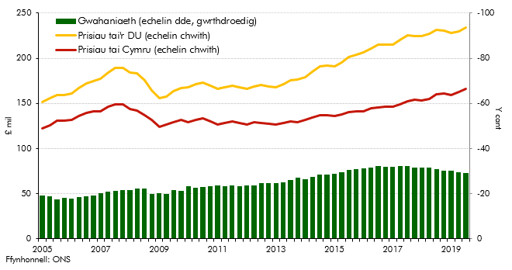

 |  | Prisiau tai Cymru | Prisiau tai'r DU | Gwahaniaeth
 | 2005C1 | 122.1 | 151.1 | -19.2
 | 2005C2 | 126.0 | 155.4 | -18.9
 | 2005C3 | 131.2 | 159.1 | -17.5
 | 2005C4 | 130.7 | 159.5 | -18.1
 | 2006C1 | 131.9 | 160.6 | -17.9
 | 2006C2 | 135.9 | 166.6 | -18.5
 | 2006C3 | 139.6 | 171.8 | -18.7
 | 2006C4 | 141.3 | 175.1 | -19.3
 | 2007C1 | 141.6 | 177.6 | -20.3
 | 2007C2 | 146.1 | 184.3 | -20.7
 | 2007C3 | 148.9 | 189.5 | -21.4
 | 2007C4 | 148.6 | 189.4 | -21.6
 | 2008C1 | 144.2 | 184.3 | -21.8
 | 2008C2 | 142.1 | 183.1 | -22.4
 | 2008C3 | 136.7 | 175.9 | -22.3
 | 2008C4 | 131.6 | 164.2 | -19.9
 | 2009C1 | 124.1 | 155.7 | -20.3
 | 2009C2 | 126.2 | 157.8 | -20.0
 | 2009C3 | 128.8 | 163.9 | -21.5
 | 2009C4 | 131.6 | 167.2 | -21.3
 | 2010C1 | 128.8 | 167.7 | -23.2
 | 2010C2 | 132.0 | 170.9 | -22.7
 | 2010C3 | 133.2 | 173.3 | -23.1
 | 2010C4 | 129.8 | 169.6 | -23.4
 | 2011C1 | 127.0 | 166.5 | -23.7
 | 2011C2 | 128.5 | 167.8 | -23.4
 | 2011C3 | 129.7 | 169.8 | -23.6
 | 2011C4 | 128.5 | 167.5 | -23.3
 | 2012C1 | 126.6 | 165.8 | -23.7
 | 2012C2 | 128.8 | 168.8 | -23.7
 | 2012C3 | 128.7 | 170.6 | -24.6
 | 2012C4 | 127.5 | 169.1 | -24.6
 | 2013C1 | 126.8 | 168.0 | -24.6
 | 2013C2 | 128.2 | 171.4 | -25.2
 | 2013C3 | 129.8 | 175.6 | -26.1
 | 2013C4 | 128.9 | 176.6 | -27.0
 | 2014C1 | 131.5 | 178.9 | -26.5
 | 2014C2 | 134.4 | 185.4 | -27.5
 | 2014C3 | 136.8 | 191.3 | -28.5
 | 2014C4 | 136.8 | 191.6 | -28.6
 | 2015C1 | 135.7 | 191.0 | -29.0
 | 2015C2 | 137.7 | 195.1 | -29.4
 | 2015C3 | 140.0 | 201.5 | -30.5
 | 2015C4 | 141.1 | 203.9 | -30.8
 | 2016C1 | 141.4 | 206.1 | -31.4
 | 2016C2 | 144.2 | 210.7 | -31.6
 | 2016C3 | 145.6 | 215.0 | -32.3
 | 2016C4 | 146.5 | 214.9 | -31.8
 | 2017C1 | 146.7 | 215.2 | -31.9
 | 2017C2 | 149.2 | 220.0 | -32.2
 | 2017C3 | 152.4 | 225.0 | -32.3
 | 2017C4 | 154.0 | 224.8 | -31.5
 | 2018C1 | 153.5 | 224.3 | -31.6
 | 2018C2 | 155.1 | 226.9 | -31.7
 | 2018C3 | 160.0 | 231.5 | -30.9
 | 2018C4 | 161.2 | 230.4 | -30.0
 | 2019C1 | 159.3 | 227.8 | -30.1
 | 2019C2 | 162.2 | 229.6 | -29.4
 | 2019C3 | 166.2 | 234.3 | -29.0

S3.5
Yn ôl i'r cynnwys
 | Siart 3.5: Dosbarthiad chwyddiant cymharol prisiau tai yng Nghymru a'r DU

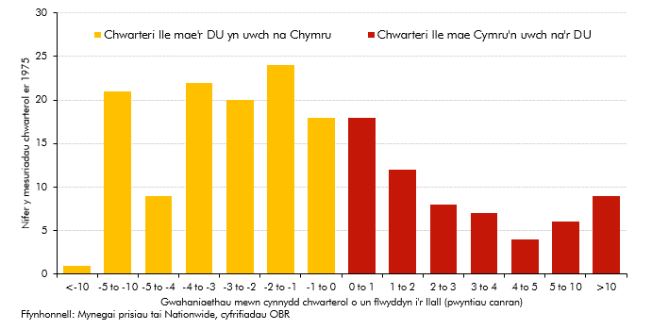

 |  | Nifer y mesuriadau chwarterol
 | Pwyntiau canran | Cymru > DU | DU > Cymru
 | 0 to 1 | 18 | 18
 | 1 to 2 | 12 | 24
 | 2 to 3 | 8 | 20
 | 3 to 4 | 7 | 22
 | 4 to 5 | 4 | 9
 | 5 to 10 | 6 | 21
 | >10 | 9 | 1

S3.6
Yn ôl i'r cynnwys
 | Siart 3.6: Trafodiadau eiddo preswyl

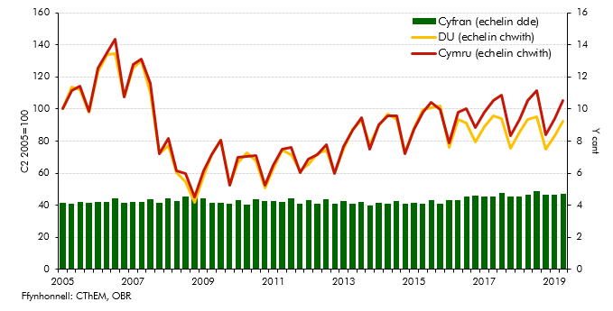

 |  | DU (echelin chwith) | Cymru (echelin chwith) | Cyfran (echelin dde)
 | 2005C2 | 100.0 | 100.0 | 4.1
 | 2005C3 | 113.5 | 111.5 | 4.1
 | 2005C4 | 112.0 | 114.3 | 4.2
 | 2006C1 | 98.2 | 98.6 | 4.2
 | 2006C2 | 123.0 | 125.7 | 4.2
 | 2006C3 | 134.1 | 135.3 | 4.2
 | 2006C4 | 134.8 | 143.7 | 4.4
 | 2007C1 | 107.7 | 107.7 | 4.1
 | 2007C2 | 125.6 | 127.5 | 4.2
 | 2007C3 | 129.9 | 131.2 | 4.2
 | 2007C4 | 110.2 | 116.2 | 4.4
 | 2008C1 | 72.2 | 72.0 | 4.1
 | 2008C2 | 77.1 | 81.9 | 4.4
 | 2008C3 | 60.3 | 61.7 | 4.2
 | 2008C4 | 54.6 | 59.7 | 4.5
 | 2009C1 | 41.6 | 44.9 | 4.5
 | 2009C2 | 57.8 | 61.7 | 4.4
 | 2009C3 | 71.7 | 71.6 | 4.1
 | 2009C4 | 80.7 | 80.4 | 4.1
 | 2010C1 | 52.9 | 52.7 | 4.1
 | 2010C2 | 66.5 | 69.7 | 4.3
 | 2010C3 | 72.7 | 70.5 | 4.0
 | 2010C4 | 67.7 | 71.2 | 4.4
 | 2011C1 | 50.9 | 52.4 | 4.3
 | 2011C2 | 62.7 | 64.6 | 4.3
 | 2011C3 | 74.5 | 75.2 | 4.2
 | 2011C4 | 71.6 | 76.2 | 4.4
 | 2012C1 | 61.5 | 60.4 | 4.1
 | 2012C2 | 65.6 | 68.5 | 4.3
 | 2012C3 | 72.4 | 71.6 | 4.1
 | 2012C4 | 74.1 | 78.0 | 4.4
 | 2013C1 | 60.3 | 59.9 | 4.1
 | 2013C2 | 74.7 | 76.5 | 4.2
 | 2013C3 | 87.4 | 86.6 | 4.1
 | 2013C4 | 92.8 | 94.8 | 4.2
 | 2014C1 | 77.7 | 75.1 | 4.0
 | 2014C2 | 89.7 | 90.2 | 4.2
 | 2014C3 | 96.9 | 95.7 | 4.1
 | 2014C4 | 93.3 | 95.5 | 4.2
 | 2015C1 | 72.7 | 72.0 | 4.1
 | 2015C2 | 87.9 | 87.5 | 4.1
 | 2015C3 | 99.5 | 97.7 | 4.1
 | 2015C4 | 100.6 | 104.3 | 4.3
 | 2016C1 | 101.7 | 99.9 | 4.1
 | 2016C2 | 75.9 | 78.7 | 4.3
 | 2016C3 | 93.7 | 97.8 | 4.3
 | 2016C4 | 91.0 | 100.3 | 4.6
 | 2017C1 | 79.2 | 88.2 | 4.6
 | 2017C2 | 88.8 | 97.9 | 4.6
 | 2017C3 | 95.9 | 105.2 | 4.5
 | 2017C4 | 94.1 | 108.5 | 4.8
 | 2018C1 | 75.7 | 83.5 | 4.6
 | 2018C2 | 85.5 | 93.7 | 4.5
 | 2018C3 | 93.4 | 105.2 | 4.7
 | 2018C4 | 94.9 | 111.7 | 4.9
 | 2019C1 | 75.1 | 84.0 | 4.6
 | 2019C2 | 83.1 | 93.8 | 4.7
 | 2019C3 | 92.5 | 105.2 | 4.7

S3.7
Yn ôl i'r cynnwys
 | Siart 3.7: Trafodiadau eiddo masnachol

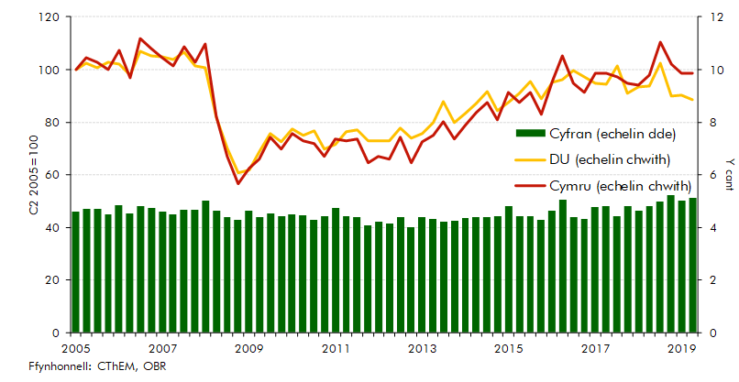

 |  | Cymru (echelin chwith) | DU (echelin chwith) | Cyfran (echelin dde)
 | 2005C1 | 100.0 | 100.0 | 4.6
 | 2005C2 | 104.6 | 102.6 | 4.7
 | 2005C3 | 102.6 | 100.6 | 4.7
 | 2005C4 | 100.0 | 102.7 | 4.5
 | 2006C1 | 107.2 | 102.0 | 4.8
 | 2006C2 | 96.7 | 98.0 | 4.5
 | 2006C3 | 111.8 | 107.0 | 4.8
 | 2006C4 | 107.9 | 105.1 | 4.7
 | 2007C1 | 104.6 | 105.0 | 4.6
 | 2007C2 | 101.3 | 103.8 | 4.5
 | 2007C3 | 108.6 | 106.7 | 4.7
 | 2007C4 | 102.6 | 101.5 | 4.6
 | 2008C1 | 109.9 | 100.8 | 5.0
 | 2008C2 | 82.2 | 81.8 | 4.6
 | 2008C3 | 67.1 | 70.2 | 4.4
 | 2008C4 | 56.6 | 60.6 | 4.3
 | 2009C1 | 62.5 | 61.9 | 4.6
 | 2009C2 | 65.8 | 68.8 | 4.4
 | 2009C3 | 74.3 | 75.6 | 4.5
 | 2009C4 | 69.7 | 72.4 | 4.4
 | 2010C1 | 75.7 | 77.5 | 4.5
 | 2010C2 | 73.0 | 75.1 | 4.5
 | 2010C3 | 71.7 | 76.7 | 4.3
 | 2010C4 | 67.1 | 69.9 | 4.4
 | 2011C1 | 73.7 | 71.6 | 4.7
 | 2011C2 | 73.0 | 76.2 | 4.4
 | 2011C3 | 73.7 | 77.2 | 4.4
 | 2011C4 | 64.5 | 72.8 | 4.1
 | 2012C1 | 67.1 | 73.0 | 4.2
 | 2012C2 | 65.8 | 72.9 | 4.2
 | 2012C3 | 74.3 | 77.8 | 4.4
 | 2012C4 | 64.5 | 73.8 | 4.0
 | 2013C1 | 72.4 | 75.6 | 4.4
 | 2013C2 | 75.0 | 79.9 | 4.3
 | 2013C3 | 80.3 | 87.8 | 4.2
 | 2013C4 | 73.7 | 79.7 | 4.3
 | 2014C1 | 78.9 | 83.5 | 4.3
 | 2014C2 | 83.6 | 87.3 | 4.4
 | 2014C3 | 87.5 | 91.7 | 4.4
 | 2014C4 | 80.9 | 84.2 | 4.4
 | 2015C1 | 91.4 | 87.6 | 4.8
 | 2015C2 | 87.5 | 91.0 | 4.4
 | 2015C3 | 91.4 | 95.4 | 4.4
 | 2015C4 | 82.9 | 88.9 | 4.3
 | 2016C1 | 95.4 | 95.0 | 4.6
 | 2016C2 | 105.3 | 96.0 | 5.0
 | 2016C3 | 94.7 | 99.5 | 4.4
 | 2016C4 | 91.4 | 97.3 | 4.3
 | 2017C1 | 98.7 | 94.8 | 4.8
 | 2017C2 | 98.7 | 94.5 | 4.8
 | 2017C3 | 97.4 | 101.5 | 4.4
 | 2017C4 | 94.7 | 90.9 | 4.8
 | 2018C1 | 94.1 | 93.3 | 4.6
 | 2018C2 | 98.0 | 93.9 | 4.8
 | 2018C3 | 110.5 | 102.4 | 5.0
 | 2018C4 | 102.0 | 89.9 | 5.2
 | 2019C1 | 98.7 | 90.3 | 5.0
 | 2019C2 | 98.7 | 88.6 | 5.1

S3.8
Yn ôl i'r cynnwys
 | Siart 3.8: Alldro derbyniadau SDLT a LTT Cymru

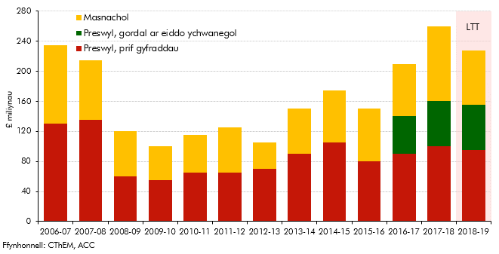

 |  | Masnachol | Preswyl
 |  |  | Prif gyfraddau | Gordal ar eiddo ychwanegol
 | 2006-07 | 105 | 130
 | 2007-08 | 80 | 135
 | 2008-09 | 60 | 60
 | 2009-10 | 45 | 55
 | 2010-11 | 50 | 65
 | 2011-12 | 60 | 65
 | 2012-13 | 35 | 70
 | 2013-14 | 60 | 90
 | 2014-15 | 70 | 105
 | 2015-16 | 70 | 80
 | 2016-17 | 70 | 90 | 50
 | 2017-18 | 100 | 100 | 60
 | 2018-19 | 72 | 95 | 60

S3.9
Yn ôl i'r cynnwys
 | Siart 3.9: Derbyniadau trafodiadau eiddo ers 2006-07

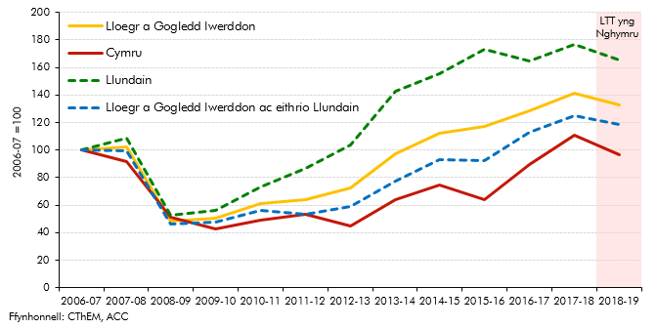

 |  | Lloegr a Gogledd lwerddon | Cymru | Llundain | Lloegr a Gogledd lwerddon ac eithrio Llundain
 | 2006-07 | 100.0 | 100.0 | 100.0 | 100.0
 | 2007-08 | 102.2 | 91.5 | 108.9 | 99.3
 | 2008-09 | 48.5 | 51.1 | 52.9 | 46.5
 | 2009-10 | 50.5 | 42.6 | 56.4 | 48.0
 | 2010-11 | 61.4 | 48.9 | 72.9 | 56.4
 | 2011-12 | 63.7 | 53.2 | 86.7 | 53.6
 | 2012-13 | 72.6 | 44.7 | 104.0 | 58.7
 | 2013-14 | 97.4 | 63.8 | 142.4 | 77.5
 | 2014-15 | 112.4 | 74.5 | 155.6 | 93.3
 | 2015-16 | 117.2 | 63.8 | 173.3 | 92.4
 | 2016-17 | 128.9 | 89.4 | 164.5 | 113.1
 | 2017-18 | 141.0 | 110.6 | 176.7 | 125.2
 | 2018-19 | 132.8 | 96.9 | 165.3 | 118.4

S3.10
Yn ôl i'r cynnwys
 | Siart 3.10: Derbyniadau LTT preswyl ers Ebrill 2018

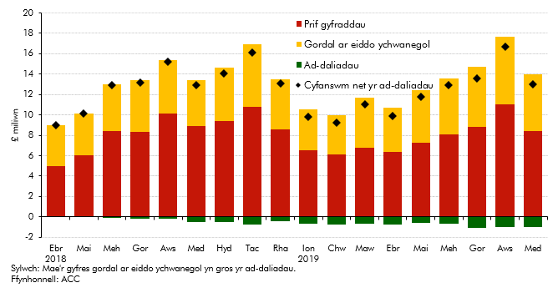

 |  | Prif gyfraddau | Gordal ar eiddo ychwanegoI | Ad-daliadau | Cyfanswm net yr ad-daliadau
 | Ebrill 2018 | 5.0 | 4.0 | 0.0 | 9.0
 | Mai | 6.0 | 4.1 | 0.0 | 10.1
 | Mehefin | 8.4 | 4.6 | 0.1 | 12.9
 | Gorffennaf | 8.3 | 5.1 | 0.2 | 13.2
 | Awst | 10.1 | 5.3 | 0.2 | 15.2
 | Medi | 8.9 | 4.5 | 0.5 | 12.9
 | Hydref | 9.4 | 5.2 | 0.5 | 14.1
 | Tachwedd | 10.8 | 6.1 | 0.8 | 16.1
 | Rhagfyr | 8.6 | 4.9 | 0.4 | 13.1
 | Ionawr 2019 | 6.5 | 4.0 | 0.7 | 9.8
 | Chwefror | 6.1 | 3.9 | 0.8 | 9.2
 | Mawrth | 6.8 | 4.9 | 0.7 | 11.0
 | Ebrill | 6.4 | 4.3 | 0.8 | 9.9
 | Mai | 7.3 | 5.1 | 0.6 | 11.8
 | Mehefin | 8.1 | 5.5 | 0.7 | 12.9
 | Gorffennaf | 8.8 | 5.9 | 1.1 | 13.6
 | Awst | 11.0 | 6.7 | 1.0 | 16.7
 | Medi | 8.4 | 5.6 | 1.0 | 13.0

S3.11
Yn ôl i'r cynnwys
 | Siart 3.11: Derbyniadau LTT masnachol ers Ebrill 2018

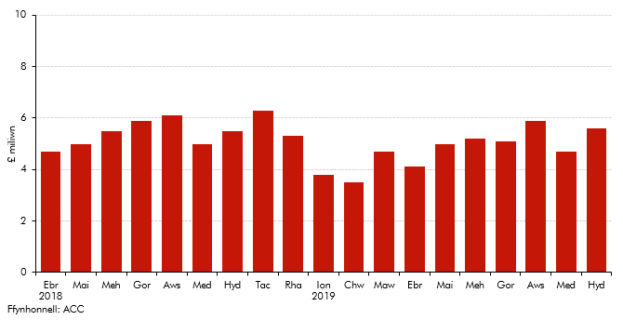

 |  | 2018-19 alldro
 | Ebrill 2018 | 4.7
 | Mai | 5
 | Mehefin | 5.5
 | Gorffennaf | 5.9
 | Awst | 6.1
 | Medi | 5
 | Hydref | 5.5
 | Tachwedd | 6.3
 | Rhagfyr | 5.3
 | Ionawr 2019 | 3.8
 | Chwefror | 3.5
 | Mawrth | 4.7
 | Ebrill | 4.1
 | Mai | 5
 | Mehefin | 5.2
 | Gorffennaf | 5.1
 | Awst | 5.9
 | Medi | 4.7
 | Hydref | 5.6

F4.1
Yn ôl i'r cynnwys
 | Ffigur 4.1: Safleoedd tirlenwi yng Nghymru ac o fewn 60 milltir i'r ffin gyda Lloegr
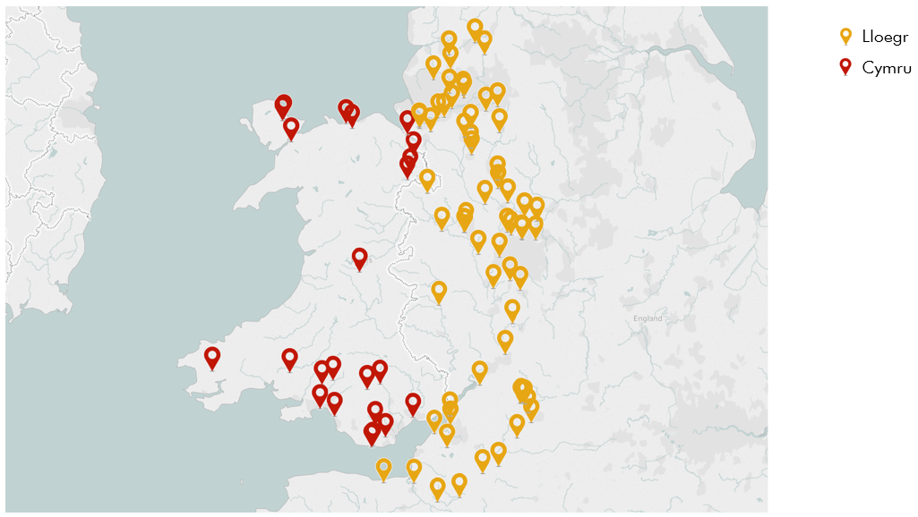

 | © OpenStreetMap contributors

 | Cod post
 | CF48 4AB
 | NP20 2NS
 | SA32 8BG
 | CF44 0BX
 | LL56 4QG
 | LL14 6ET
 | SA1 8PA
 | LL22 8AA
 | LL78 7JJ
 | LL78 7JJ
 | SA9 2QQ
 | SA13 2NG
 | CH5 2NH
 | CF62 4ZW
 | LL22 8HP
 | LL12 0AE
 | LL14 5AR
 | SY18 6JJ
 | SA62 4DB
 | CF5 6AW
 | CF62 3ZR
 | SA8 4RX
 | CF72 8PG
 | WV15 5HG
 | WV15 5HG
 | HR6 8EA
 | SY5 6JD
 | SY5 6JD
 | DY10 4JA
 | WF12 1JJ
 | PR6 8BT
 | SK8 5QY
 | CH6 4SQ
 | ST4 8HT
 | WA3 6BY
 | WV10 7LJ
 | TS14 6RG
 | ST15 0QF
 | WS11 3EQ
 | SN4 9QT
 | BT36 4QN
 | SP5 2QF
 | CW11 9QN
 | L66 2LS
 | L66 2LS
 | BA11 1PX
 | SN6 3QX
 | SN6 3QX
 | SN6 6QP
 | XX1 1XX
 | GL2 7PU
 | B75 5SZ
 | BB7 4QF
 | WA11 0RN
 | WS9 9AH
 | WS9 8TB
 | TS23 4HS
 | TS23 4HS
 | BA7 7NR
 | SK11 9QP
 | CW1 1NG
 | WA4 6YZ
 | CH2 4JP
 | WN1 2XJ
 | WV11 2AR
 | WV11 2AR
 | WR10 2PW
 | SN5 9HE
 | RG15 0SA
 | RG15 0SA
 | SN5 9HE
 | SN6 6QS
 | DY6 7LP
 | WA3 5HH
 | CW9 7TD
 | CH66 2GY
 | WA7 4JE
 | WA7 4QF
 | M90 5PH
 | BS20 8JY
 | BS20 8JY
 | ST20 0NR
 | BA22 8UP
 | BB4 6JS
 | PR6 7DT
 | WS15 1PR
 | OX11 7HA
 | TF1 4AD
 | SN11 8TF
 | B97 6RG
 | BS10 7TD
 | BS35 4HW
 | DE13 7DL
 | BS18 7YR
 | DE13 7DL
 | SY12 0HY
 | OL4 3SA
 | TF6 5AR
 | CW10 9JQ
 | S41 9RL
 | TF4 3BT
 | B61 0RF
 | BA13 4LX
 | TA6 4TF
 | TA11 6HY
 | WN8 9TH
 | BB12 7LF
 | BB5 4PD
 | TA4 4DW
 | GL52 4DG
 | FY4 5JY
 | ST18 0AY
 | WF1 5PJ

S4.1
Yn ôl i'r cynnwys
 | Siart 4.1: Y ganran o dderbyniadau trethi tirlenwi blynyddol o bob chwarter

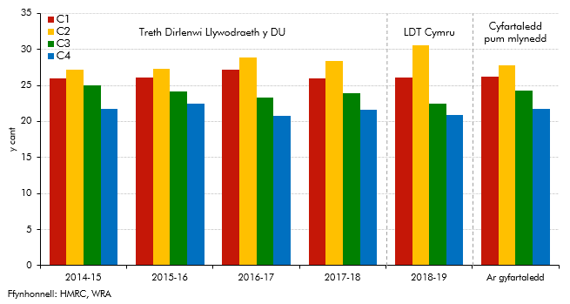

 |  | Canran y dreth flynyddol ym mhob chwarter
 |  | 2014-15 | 2015-16 | 2016-17 | 2017-18 | 2018-19 | Ar gyfartaledd
 | C1 | 26.0 | 26.1 | 27.1 | 26.0 | 26.1 | 26.2
 | C2 | 27.2 | 27.3 | 28.9 | 28.4 | 30.6 | 27.8
 | C3 | 25.0 | 24.2 | 23.3 | 23.9 | 22.5 | 24.2
 | C4 | 21.8 | 22.5 | 20.7 | 21.7 | 20.9 | 21.8

S4.2
Yn ôl i'r cynnwys
 | Siart 4.2: Tunelledd gwastraff tirlenwi yng Nghymru o'i gymharu â gweithgarwch economaidd Cymru

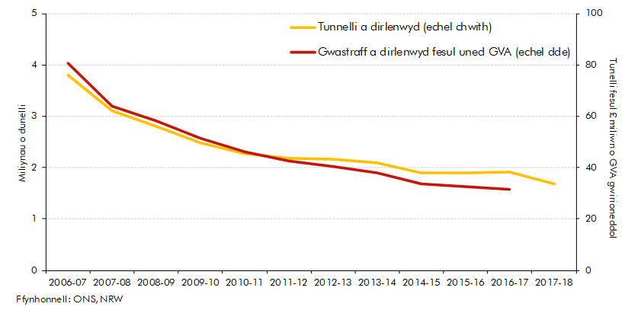

 |  | Tunnelli a dirlenwyd (echel chwith) | Gwastraff a dirlenwyd fesul uned GVA (echel dde)
 | 2006-07 | 3.8 | 80.6
 | 2007-08 | 3.1 | 64.0
 | 2008-09 | 2.8 | 58.3
 | 2009-10 | 2.5 | 51.6
 | 2010-11 | 2.3 | 46.1
 | 2011-12 | 2.2 | 42.5
 | 2012-13 | 2.2 | 40.4
 | 2013-14 | 2.1 | 38.0
 | 2014-15 | 1.9 | 33.6
 | 2015-16 | 1.9 | 32.5
 | 2016-17 | 1.9 | 31.5
 | 2017-18 | 1.7

S4.3
Yn ôl i'r cynnwys
 | Siart 4.3: Gwarediadau gwastraff a dirlenwir yng Nghymru yn ôl categori

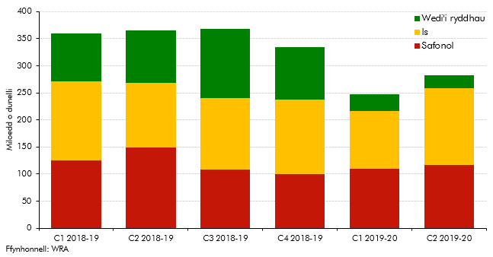

 |  | Safonol | Is | Wedi'i ryddhau
 | C1 2018-19 | 125 | 146 | 89
 | C2 2018-19 | 149 | 119 | 98
 | C3 2018-19 | 109 | 131 | 128
 | C4 2018-19 | 100 | 138 | 96
 | C1 2019-20 | 110 | 106 | 32
 | C2 2019-20 | 117 | 142 | 24

S4.4
Yn ôl i'r cynnwys
 | Siart 4.4: Derbyniadau LDT chwarterol

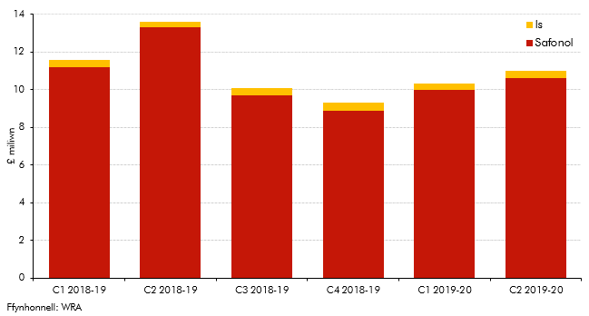

 |  | Safonol | Is
 | C1 2018-19 | 11.2 | 0.4
 | C2 2018-19 | 13.3 | 0.3
 | C3 2018-19 | 9.7 | 0.4
 | C4 2018-19 | 8.9 | 0.4
 | C1 2019-20 | 10 | 0.3
 | C2 2019-20 | 10.6 | 0.4

